神戸600
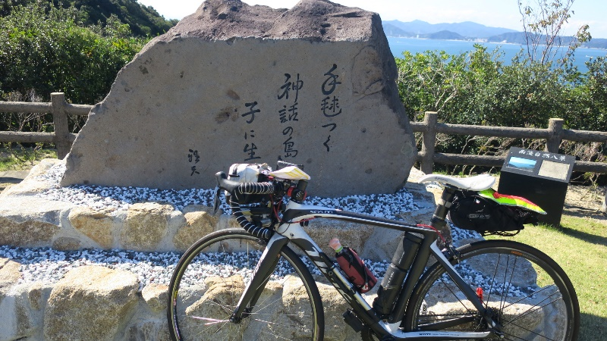
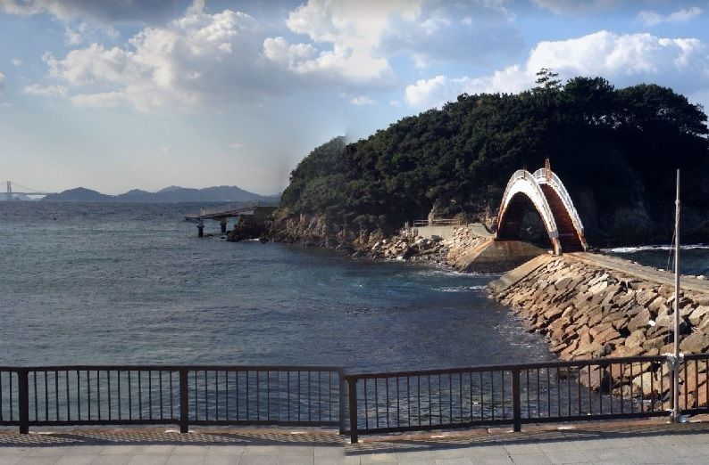
BAK神戸淡路島200ＫＭ
 | ポイント | 道路 | 道路 | 区間 | 合計 | 備考 | ＰＣ開閉時間（7：30時スタートの場合）
1 | START 美湯・松帆の郷 | 建物正面 |  | 0.0 | 0.0 | 7：30スタート 坂を下りて島を右回り方向へ進む | 11/18 7：30～8：00
2 | 十字路 | 右折 | 県道31号 | 0.6 | 0.6
3 | 淡路松帆S | 左折 | 県道31号 | 0.4 | 1.0 | あわじ道の駅方面へ
4 | 田ノ代S | 左折 | 国道28号 | 3.3 | 4.3
5 | Y字路S | 左側道へ | 県道157号 | 14.6 | 18.9 | 側道・旧道へ。住宅街の中の道、お年寄りに注意
6 | 生穂南S | 左折 | 国道28号・県道46・県道125 | 4.1 | 23.0
7 | 南淡町公民館前S | 左折 | 県道25号 | 31.8 | 54.8
8 | Y字路 | 道なり右 | 県道25号 | 2.8 | 57.6
9 | Y字路 | 右折 | 市道 | 0.6 | 58.2 | 下り途中 見落としやすい 若人の広場・プラザ淡路島方面へ
10 | 通過チェック① 南淡路展望台 | 右手 | フォトチェック：石碑と自転車を一緒に撮影してください | 2.5 | 60.7 | プラザ淡路島向かいの展望台。手前の「手毬つく・・」の碑
11 | T字路 | 右折 | 県道25号 | 2.8 | 63.5
12 | 十字路S | 右折 | 県道76号 | 1.3 | 64.8
13 | PC1 ライフ由良南店 | 左手 | レシートチェック | 29.4 | 94.2 | レシートを取得してください | open 10:16 close:13:46
14 | ┤字路 | 左折 | 市道 | 6.4 | 100.6
15 | ト字路 | 右折 | 市道 | 1.3 | 101.9 | 洲本城へ
16 | 通過チェック② 洲本城 | 折り返す | フォトチェック：看板と自転車を一緒に撮影してください | 0.4 | 102.3 | 右にあがる道に車両通行止。その分岐の国指定洲本城跡案内図の看板、または押して上まで行くなら天守閣の写真でもOK
17 | T字路 | 右折 | 市道 | 0.4 | 102.7
18 | T字路 | 右折 | 市道 | 1.4 | 104.1
19 | 栄町２東S | 左折 | 県道76号 | 0.8 | 104.9
20 | 十字路S | 左折 | 市道 | 0.6 | 105.5 | 橋の手前を左折 川沿いの道
21 | T字路 | 右折 | 県道４７４号 | 1.2 | 106.7
22 | 十字路S | 左折 | 県道１２５号 | 0.2 | 106.9
23 | 納S | 右折 | 市道 | 3.1 | 110.0
24 | 十字路 | 左折 | 県道１２５号 | 0.1 | 110.1
25 | 御原橋北詰S | 左折 | 県道２５号 | 11.7 | 121.8
26 | 湊港入口S | 左折 | 県道２５号 | 0.8 | 122.6
27 | Y字路 | 右折 | 市道 | 7.7 | 130.3
28 | T字路 | 右折 | 市道 | 0.8 | 131.1
29 | 通過チェック③ 海の展望台広場 弁天島 | 折り返す | フォトチェック：弁天島にかかる橋 | 0.4 | 131.5 | 弁天島にかかる朱い橋と一緒に自転車を撮ってください
30 | ┤字路 | 右折 | 県道２５号 | 4.0 | 135.5
31 | T字路 | 右折 | 県道２３７号 | 3.3 | 138.8
32 | PC2 道の駅うずしお | 折り返し | 県道237号 県道２５号 | 1.6 | 140.4 | 当日発表 | open: 11:37 close: 16:50
33 | ト字路 | 右折 | 市道 | 4.9 | 145.3 | 休暇村南淡路0.5ｋｍの看板
34 | T字路 | 左折 | 市道 | 0.2 | 145.5
35 | ト字路 | 右折 | 市道 | 0.6 | 146.1
36 | ┤字路 | 左折 | 市道 国道２８号 | 0.1 | 146.2
37 | 八幡S | 左折 | 県道３１号 | 3.6 | 149.8
38 | 西路S | 左折 | 県道３１号 | 5.2 | 155.0 | 慶野松原方面へサンセットラインへ
39 | 湊S | 右折 | 県道３１号 | 1.9 | 156.9
40 | ゴール ファミリーマート淡路岩屋店 | 右手 | 県道３１号 | 45.0 | 201.9 | レシートを取得してください 折り返す | open: 13:23 close: 21:00
41 | 十字路 | 左折 | 県道３１号 | 0.4 | 202.3 | 急な坂を上がります
42 | ゴール受付 美湯・松帆の郷 | 正面左 |  | 0.6 | 202.9 | お疲れ様でした。何か注文してから受付してください・。 | 21:30までに来てください
 |  |  | 通過チェック② 洲本城
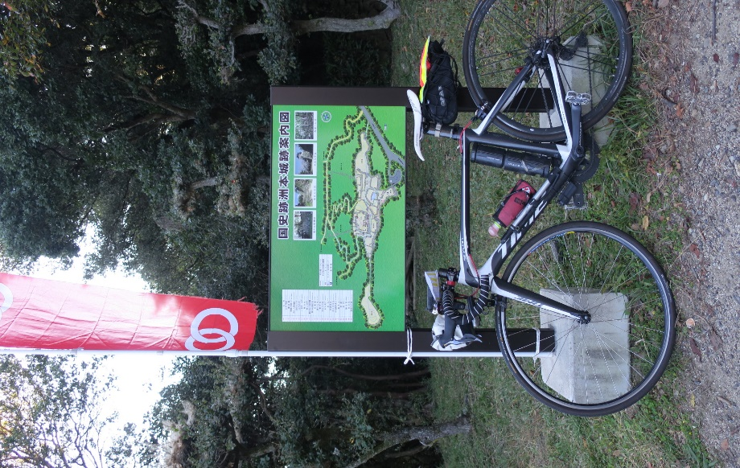
 | 通過チェック① 南淡路展望台 |  |  |  |  | 通過チェック③ 海の展望台広場 弁天島

